Ejercicio01
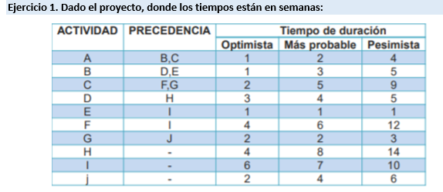
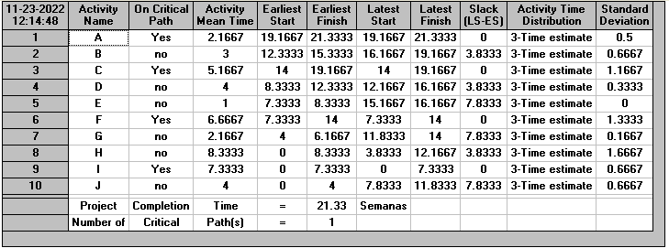

1.- La ruta crítica del proyecto.

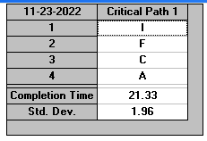
 |  |  | La ruta critica del proyecto está formada por las tareas:
 |  |  |  | I, F, C,A

2.- El tiempo probable de finalización del proyecto, equivalente en horas.
 |  |  |  |  |  |  | 1 Semana =- | 5 dias
1 semana en horas = |  | 40 |  |  |  | Sabemos = > | dias = | 8horas
$21,33 semanas∗ \frac{40 hrs}{1 semanasa}$ = 853
0,2hrs *$∗ \frac{60 Minutos}{1Hrs}$ = 12 minutos

 |  |  |  |  | El tiempo Probable de finalizacion es de : 853Horas con 12 Minutos

3. La varianza y el tiempo esperado de cada una de las actividades.

 |  |  |  |  |  |  | ACTIVIDAD | TIEMPO | DESVIACION | VARIANZA
 |  |  |  |  |  |  | A | 2.1667 | 0.5 | 0.25
 |  |  |  |  |  |  | B | 3 | 0.6667 | 0.4445
 |  |  |  |  |  |  | C | 5.1667 | 1.1667 | 1.3612
 |  |  |  |  |  |  | D | 4 | 0.3333 | 0.1111
 |  |  |  |  |  |  | E | 1 | 0 | 0
 |  |  |  |  |  |  | F | 6.6667 | 1.3333 | 1.7777
 |  |  |  |  |  |  | G | 2.1667 | 0.1667 | 0.0278
 |  |  |  |  |  |  | H | 8.3333 | 1.6667 | 2.7779
 |  |  |  |  |  |  | I | 7.3333 | 0.6667 | 0.4445
 |  |  |  |  |  |  | J | 4 | 0.6667 | 0.4445

 | EL TIEMPO ESPERADO DE CADA UNA DE LAS ACTIIDADES ES DE : Actividad A 2,1667 , Actividad B a 3 , Actividad C ,Actividad D a 4 , Actividad E a 1 , Actividad F a 6,6667 , Actividad G a 2,667 , Actividad H a 8,333 , Actividad I a 7,333 y respectivamente Actividad J a 4

Ejercicio02
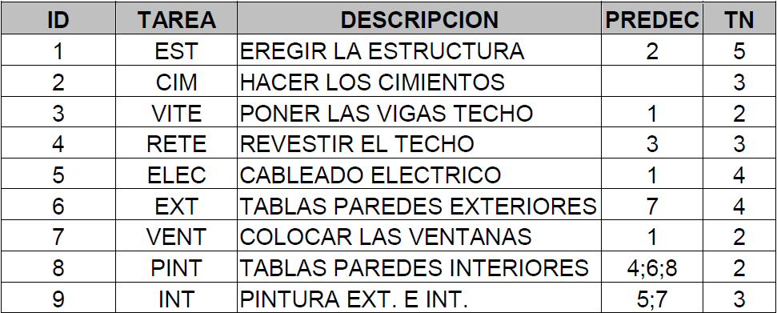
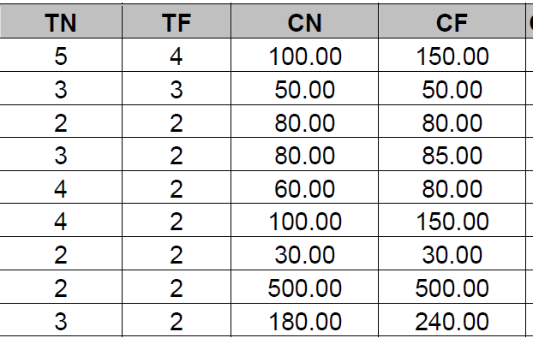

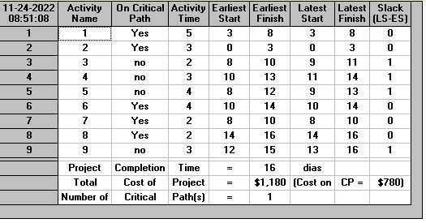

1.- La ruta crítica del proyecto.

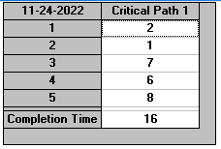

 |  |  | La ruta critica del proyecto está formada por las tareas:

 |  |  |  | 2, 1, 7,6 , 8

2.- El tiempo probable de finalización del proyecto.

 | EL TIEMPO PROBABLE DE FINALIZACION DEL PROYECTO : 16 dias

3. El costo total del proyecto.

 | El costo total del proyeto es de :1180 u.m.

4. El costo de la ruta crítica.

 | EL COSTO CRITICO DE LA RUTICA CRITICA ES DE : 780 u.m

5.- ¿Cuáles son las tareas al 100% despues de 15 dias transcurridos?
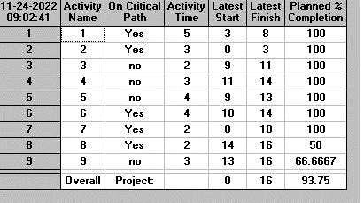

 |  |  |  |  | La tareas hecha al en 15 dias son las tareas : 1,2,6,7,8 transcurridos es de 93,75%

6.- ¿Cuál es el porcentaje de avance del proyecto despues de 23 dias?

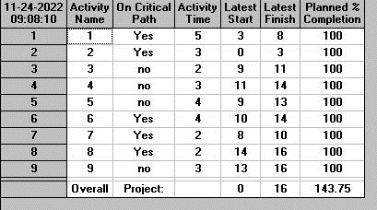

 |  | El porcentaje de avance del proyeto despues de 23 dias sera el 100%

